12
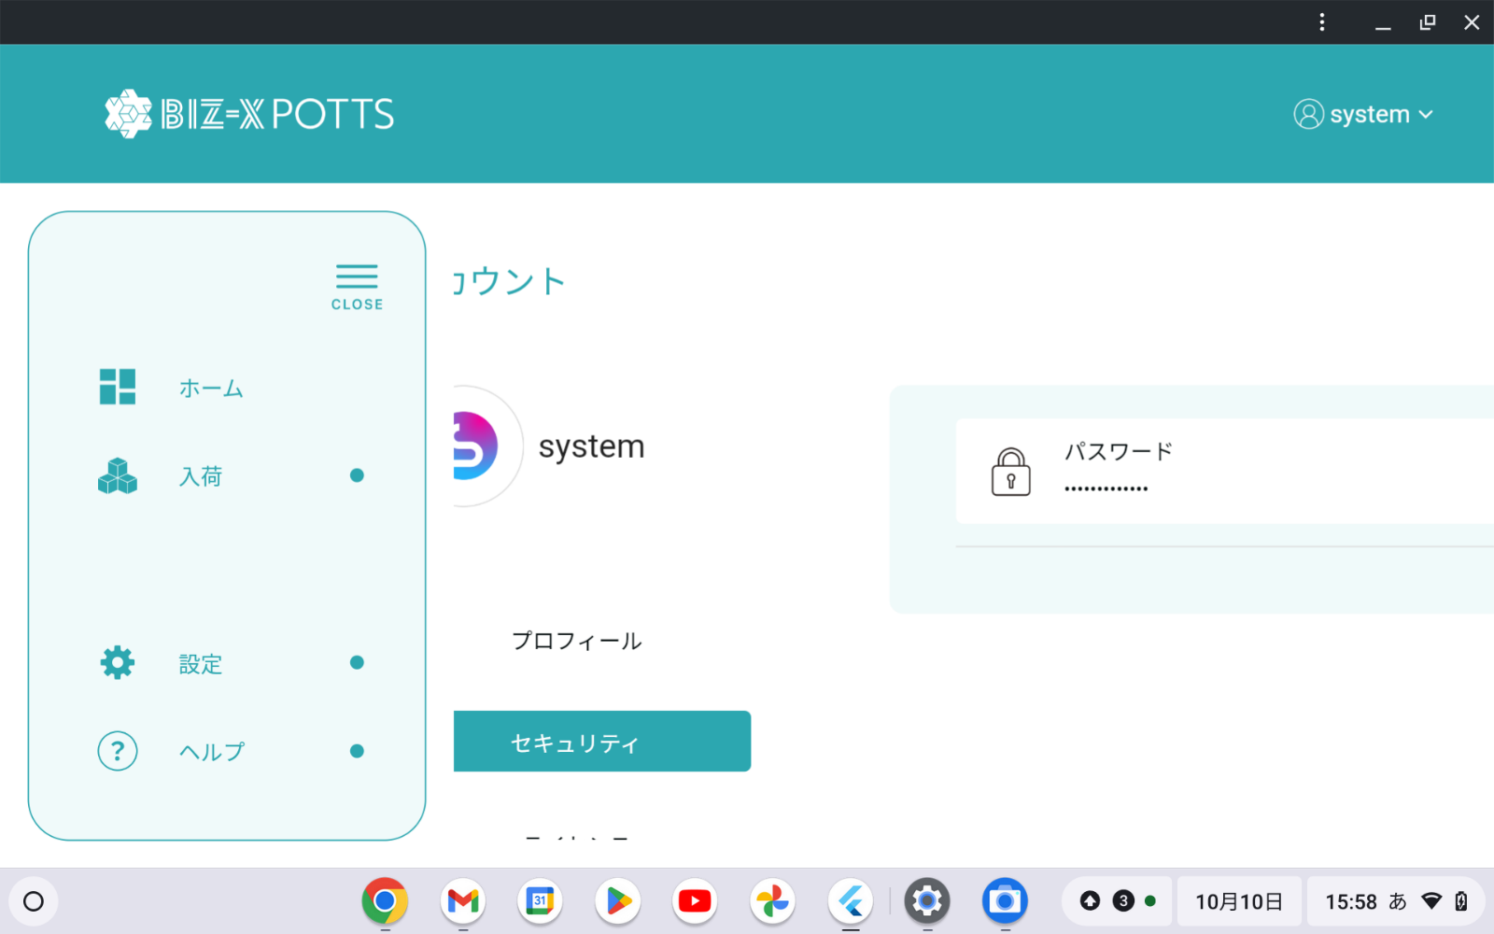


ChromeOSでPOTTSのアプリのアイコンがFlutterになっています。本来であれば以下のロゴになるはずです。ファビコンや画面遷移の時にカラーのロゴが表示されるよう設定をお願いいたします。
ChromeOSでPOTTSのアプリのアイコンがFlutterになっています。本来であれば以下のロゴになるはずです。ファビコンや画面遷移の時にカラーのロゴが表示されるよう設定をお願いいたします。

